Sheet1
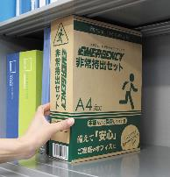
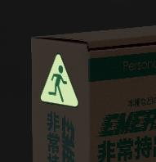
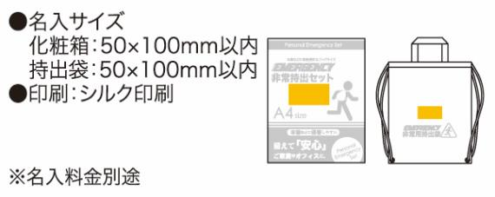
提 案 書

非常持出セット24点セット GS-70A |  | 参考上代 | ¥7,000 | 販売価格
 |  | （税別） |  | （税別）
【JAN】 | 4562121888845
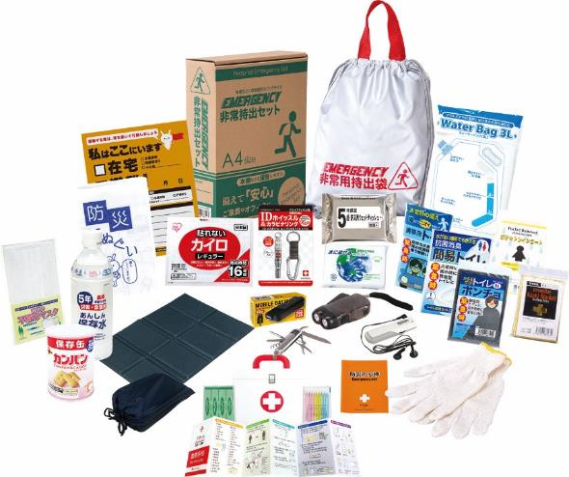
 |  |  | 【商品番号】 GS70A-70 【本体サイズ】 非常用持出袋：約340×390ｍｍ 【パッケージサイズ】 240×85×310mm・1.71kg 【個装形態】 化粧箱入 【入数】 8 【セット内容】 非常用持出袋・防災の心得・IDホイッスル&カラビナリング・カイロ・レインコート・携帯用トイレ・抗菌消臭簡易トイレ・トイレポンチョ・ダイナモLEDライト・モバイルバッテリー（乾電池式）・ＦＭラジオ・軍手・アルミブランケット・防災てぬぐい・マスク・ウェットティッシュ・クッションシート・5年保存水500ml・カンパン100g・8徳ナイフ・給水バッグ3Ｌ・緊急避難カード・水に流せるペーパー・救急4点セット 【商品説明】 オフィスや家庭での棚や引き出しなどに常備しやすい帰宅支援を意識した必要度の高いセット 【備考】 一部色・柄・商品が変更になる場合があります。ご了承ください。 【生産国】 中国・日本・タイ

